差旅费报销标准
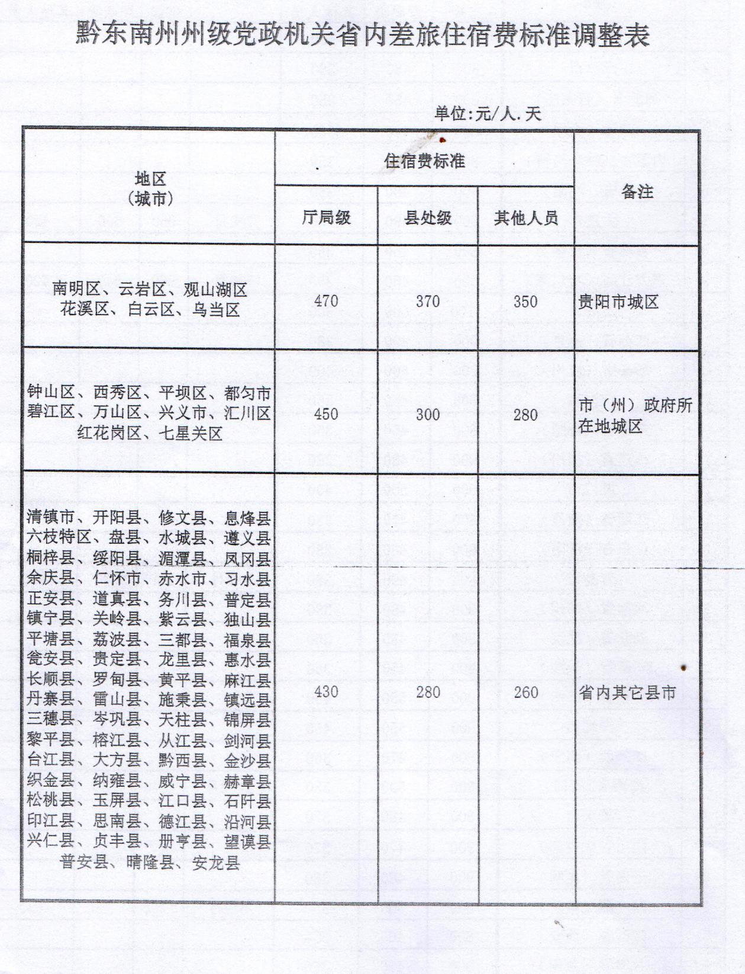
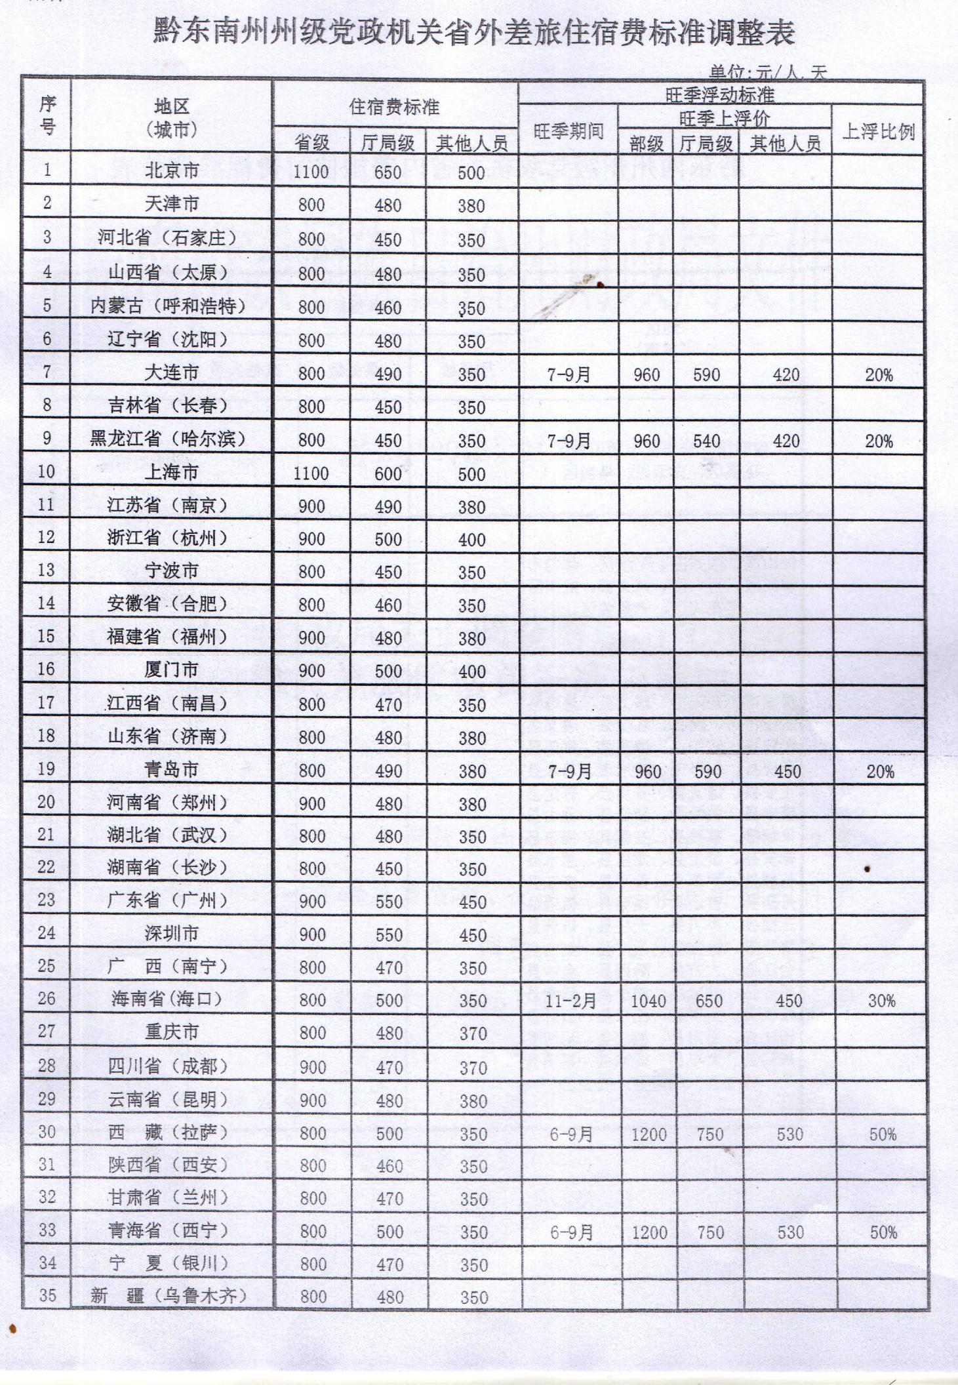
相关执行文件：
一、关于干部教育培训生活补助费的通知（黔东南组通【2011】9号）
二、黔东南州州级党政机关差旅费管理办法（州财行【2014】18号）
三、黔东南州财政局关于调整黔东南州州级党政机关差旅住宿费标准的通知（州财行【2016】41号）
四、黔东南州党政机关培训费管理办法(州财行【2018】53号)
 |  |  |  |  | 附表一 |  | 附表二
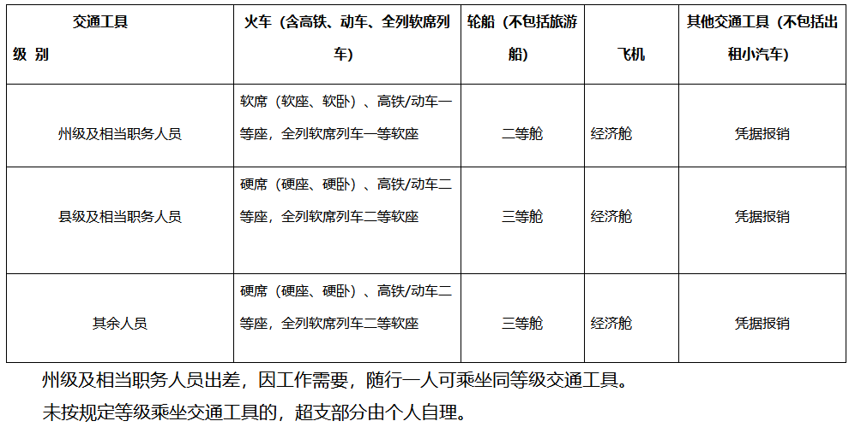

一、因公出差产生的费用
1、伙食补助和交通费标准
区域 | 往来交通工具 | 伙食补助费 | 市内交通费（杂费）
 |  |  | 公共交通工具 | 公务车
州内 | 见附表一 | 80 | 30 | 无
省内州外 | 见附表一 | 100 | 80 | 无
国内省外 | 见附表一 | 见附表二 | 80 | 无
备注：往来交通工具是指始发地到目的地所使用的的交通工具；市内交通是目的地内的交通工具；按照当天最后到达目的地规定标准报销；未按照规定等级乘坐交通工具的，超支部分由个人自理，并且要把两趟班次的价格截图来用作情况说明；出差人员实际发生住宿而无住宿费发票的，如果是住在自己家里的，或到边远地区出差，无法取得住宿费发票的，由出差人员说明情况并经所在部门领导批准，可以报销伙食补助费和市内交通费，其他情况一般不予报销差旅费。

二、因外出培训产生的费用
1、培训相关费用标准
参训人员类别 | 定额标准（天） | 地域 | 培训期间伙食费（包含在标准内）

县处级 | 550 | 州内 | 20
科级及以下 | 450 | 省内州外 | 25
其他人员参照上述分类 |  | 省外 | 40
备注:食宿费、交通费标准同出差费相同；定额标准包括培训费、食宿费用、交通费用等当天所有费用；若培训文件明确包含食宿，则不另外报销食费补助和市内交通费；特殊情况根据各自培训文件来报销。 |  |  |  |  |  | 机票购买渠道：
 |  |  |  |  |  | 1、致电0851-86888080 / 4001-138-138，地区负责人:郑程蔚18084262320进行人工购买。
 |  |  |  |  |  | 2、在百度（www.baidu.com）输入“政府采购机票管理网站”（官网）或者直接登录www.gpticket.org进行自助购买。
党政机关会议定点场所管理信息系统： |  | （用IE浏览器查看）
http://meeting.mof.gov.cn/portal/app/mockapp/com.ufgov.ma98.userportal.home.uiComps.home.jsp

三、省内（附表三）、省外（附表四）住宿费参照标准

附表三 |  |  |  |  | 附表四

